手順書
操作手順書 |  |  |  |  | 作成日時：2019/10/11-16:55:34

 | １．操作環境

 |  |  | シナリオファイル名 | C:\Users\Administrator\Desktop\動作確認手順\入金処理マスタ登録.winsnr

 | ２．操作手順

 |  | ２．１．シナリオ：入金処理マスタ登録
 |  |  | ２．１．１． [入金処理マスタ一括登録 ]ウィンドウ |  |  | 確認日 | 結果
 |  |  | 画面 | 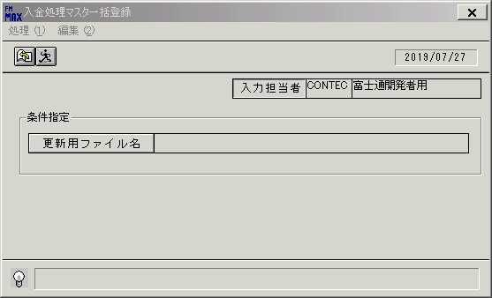
 |  |  | 操作内容 | 「更新用ファイル名」をクリックします。

 |  |  | ２．１．２． [デスクトップ]ウィンドウ - [ファイルを開く ]ウィンドウ |  |  | 確認日 | 結果
 |  |  | 画面 | 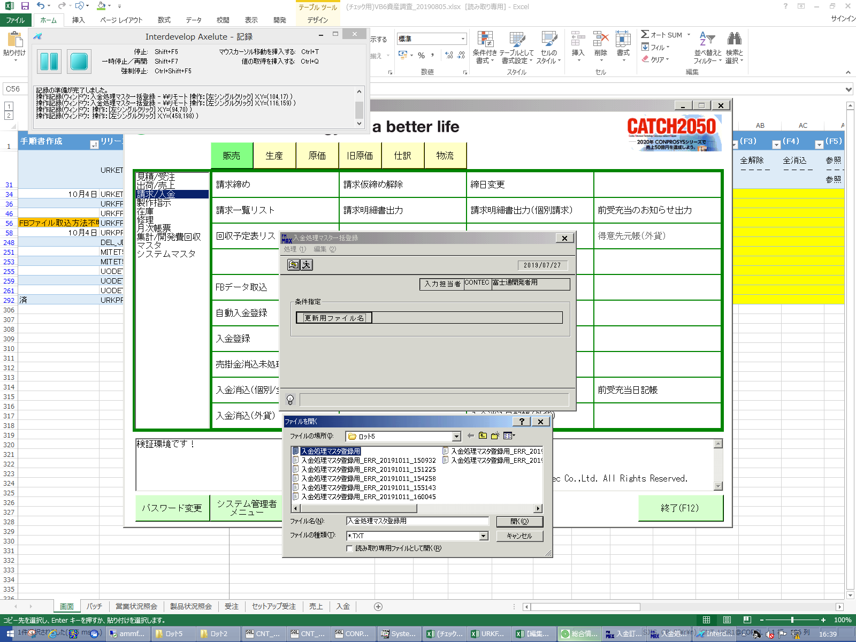
 |  |  | 操作内容 | 「ファイル名」を入力し、「開く」ボタンをクリックします。

 |  |  | ２．１．３． [入金処理マスタ一括登録 ]ウィンドウ |  |  | 確認日 | 結果
 |  |  | 画面 | 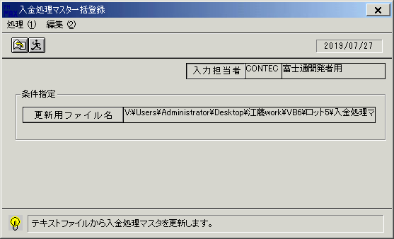
 |  |  | 操作内容 | 「実行」ボタンをクリックします。

 |  |  | ２．１．４． [入金処理マスタ一括登録 ]ウィンドウ - [入金処理マスタ一括登録 ]ウィンドウ |  |  | 確認日 | 結果
 |  |  | 画面 | 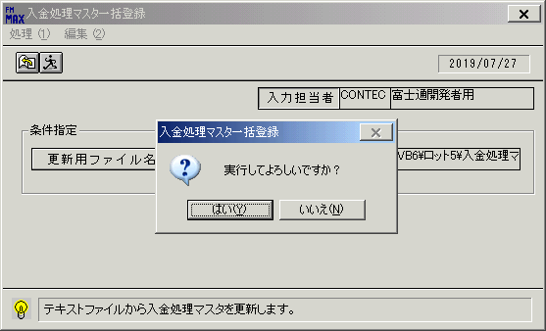
 |  |  | 操作内容 | 「はい」ボタンをクリックします。

 |  |  | ２．１．５． [入金処理マスタ一括登録 ]ウィンドウ - [入金処理マスタ一括登録 ]ウィンドウ |  |  | 確認日 | 結果
 |  |  | 画面 | 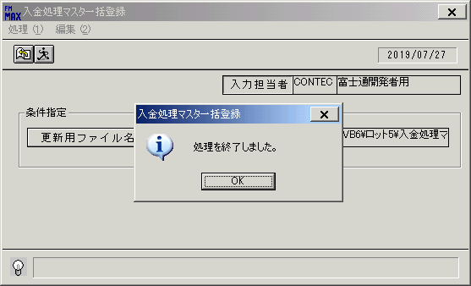
 |  |  | 操作内容 | 「OK」ボタンをクリックします。

 |  |  | ２．１．６． [ロット5]ウィンドウ - [名前]編集 |  |  | 確認日 | 結果
 |  |  | 画面 | 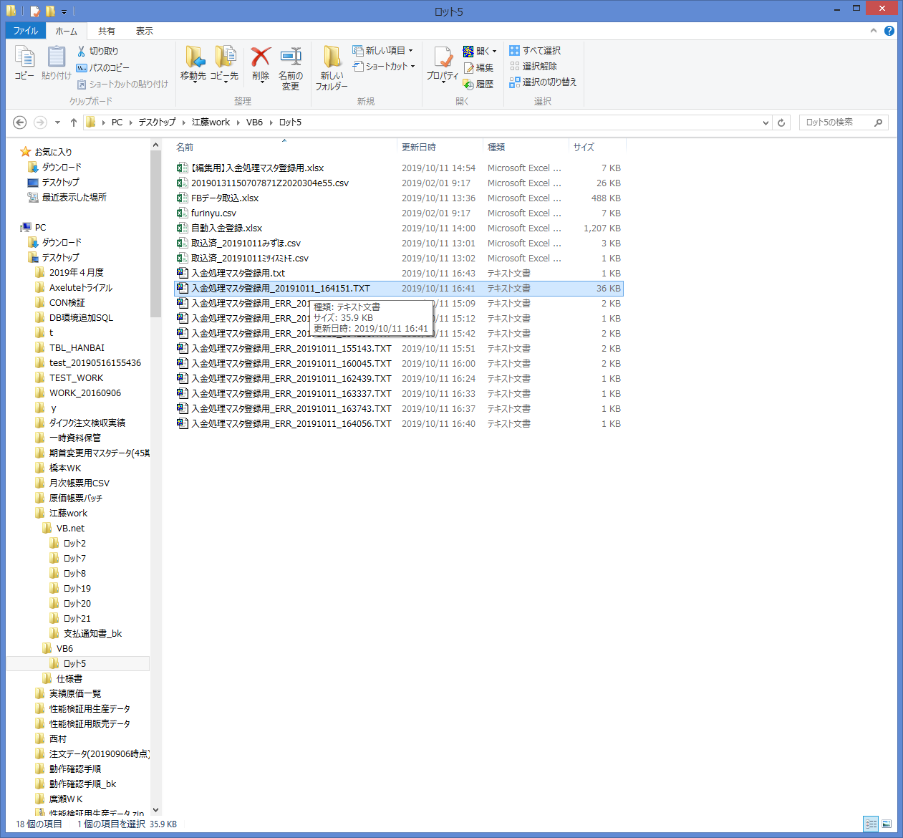
 |  |  | 操作内容 | アップロードファイルと同じディレクトリにタイムスタンプのついたテキストが作成されます。ダブルクリックします。

 |  |  | ２．１．７． [テキストエディタ]ウィンドウ |  |  | 確認日 | 結果
 |  |  | 画面 | 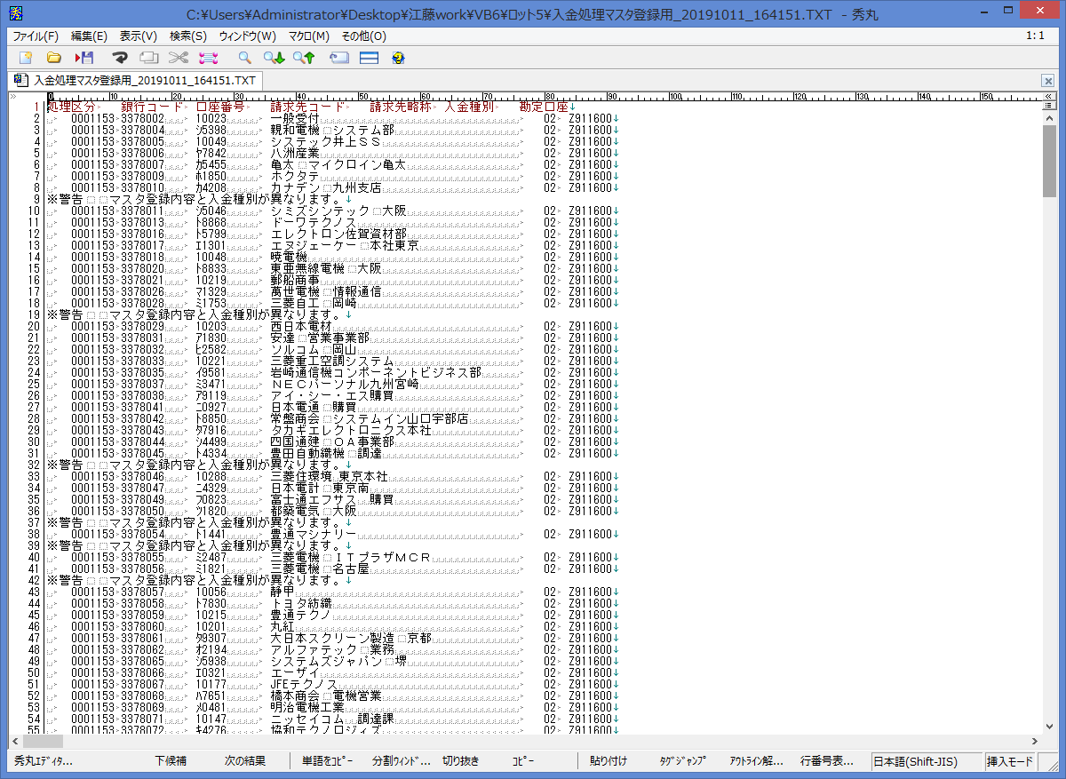
 |  |  | 操作内容 | 登録済レコードの内容が表示されます。

